Titel
Statistik 2016:15

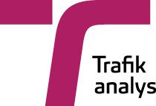

 | RVU Sverige - den nationella resvaneundersökningen 2014–2015
 | The swedish national travel survey 2014–2015

 | Publiceringsdatum: 2016-05-24

 | Kontaktperson:
 | Trafikanalys
 | Andreas Holmström
 | tel: 010-414 42 13, e-post: andreas.holmstrom@trafa.se

